Sheet1
0925关于排期就诊 :

y | 服务: 医生排期中的三个服务类型 ,需要在医生管理>服务配置中勾选后 ,医生才能进行对应的服务类型排期 |  |  |  |  | y

y | 用户端, 视频问诊预约原型中 ,用户预约的是个时间段 . 管理端 > 排期就诊> 预约信息 原型 ,
 | 表单提交时间和病人预约时间(歧义已经理解)
 |  |  |  | 医生移动端仅仅显示的是非视频预约的一些问诊
y | 医生端的待就诊原型中,有个待接诊列表 ,该列表仅仅显示本天的预约 ? |  |  | 排序为离当前时间最近的 ,但是也允许取其他天数的, 只要用户的申请没有被处理 ,就应该显示 ,只是排序规则问题
 |  |  |  | 涉及到视频问诊的 ,医生在医生PC端操作
y | 用户端> 视频问诊预约是本人预约 ,无需就诊人

y | 管理端>问诊就诊信息>历史信息 如何判定是否有下单行为 ? |  | 参见 问诊就诊信息PRD ,是否下单已经修改为 检查下单 与 处方下单 两个

y | 快速视频问诊> 最后一步有个感谢金 ,这个是在 后台管理 >服务配置中> "加急金123与费用必选"相关

y | 医生端已经可以进行排期了 ,为何还需要管理员在后台端进行排期 ,以那个为主呢 ?是否会有冲突 |  |  |  | 姑且认为是两种操作入口吧

y | 医生排期> 三种服务类型是三选一还是复选 | 同一个时间段,医生只能做一种事情

y | 医生只能在PC端进行视频接诊> 医生PC端原型查看 2018年9月26日

y | 患者进入诊室 ,便产生就诊记录 ,只是记录状态为待就诊状态 ,待医生在PC端点击发起问诊时 ,才进入就诊中状态 ,就诊中状态 , 医生有可能会开处方,写病历, 开出检查检验项等操作 ,医生点击结束问诊按钮 ,结束流程

? | 患者进入诊室, 医生点击了发起问诊 ,但是患者无应答?如何处理

y | 只要预约了 ,经过某个时间点 ,就能在 用户移动端>历史就诊中查到

y | 医生PC端 ,并未要求患者进入诊室, 是否只要患者在线在线且时间满足"5分钟前后",就可以发起问诊 |  |  |  |  | 姑且认为是时间点+进入诊室 才行

 | 检验检查管理: 组套, 组套包..
 | 门店可以关联组套 ,并给组套设置价格
 | 门店可以将组套组合成组套包 ,并给其中的每个组套设置价格? 此价格不同于上一行

 | 医生端>移动> 我的处方模板 中的 药品有个查看按钮 ,原型中却不能点 ,详细? 模板中仅仅设置药品 ,而不设计到剂量 ,用法用量,医嘱等 ?

 | 审方签名照片哪来的? 原型中未见上传的地方?

 | 处方审核未通过, 医生点击重开处方.. 是否可以一直点击重开处方 ,不通过的处方如何处理 /?

 | 医生开处方 ,处方中的药品的基础信息是否可以修改 ,例如 剂量,用法等....

0927上午

 | 病例模板???
 | 管理PC端: 病例模板原型中的科室和个人? 并未见到个人维护的原型
 | 原型中仅仅有主诉,病史可以编辑, 不同病人的主诉和病史能一样 ? 模板有使用价值
 | ?

 | 病例中的体格检查6项是固定的么 ,诊断3项是固定的码 ,处方中也有诊断3项, 数目固定?

 | 感谢金和医生有关系? 原型中并未有
 | 医生A 30 ,医生B20 在哪里配置的

 | 服务配置中 ,服务icon哪里配置

 | 用户预约 ,快速选择时间是小时为单位拆分,视频是医生排期时间拆分, 医生排班确实15分钟 ,数据库设计修改

 | 视频预约如果选择门店的话 ,表明用户是去门店用门店的机器进行视频, 那么 ,门店有几个视频机器? 门店机器占用配置 ?

 | 优惠券激活流程>
 | 一个券码可能有多个优惠券 ,参见用户端优惠券激活
 | 优惠券还有使用次数(优惠券有3中, 折扣,满减,核销)

 | 大象健康日历, 图片点击跳转还是图片 ?

 | 视频预约 ,门店列表为 门店有电脑的 门店电脑维护

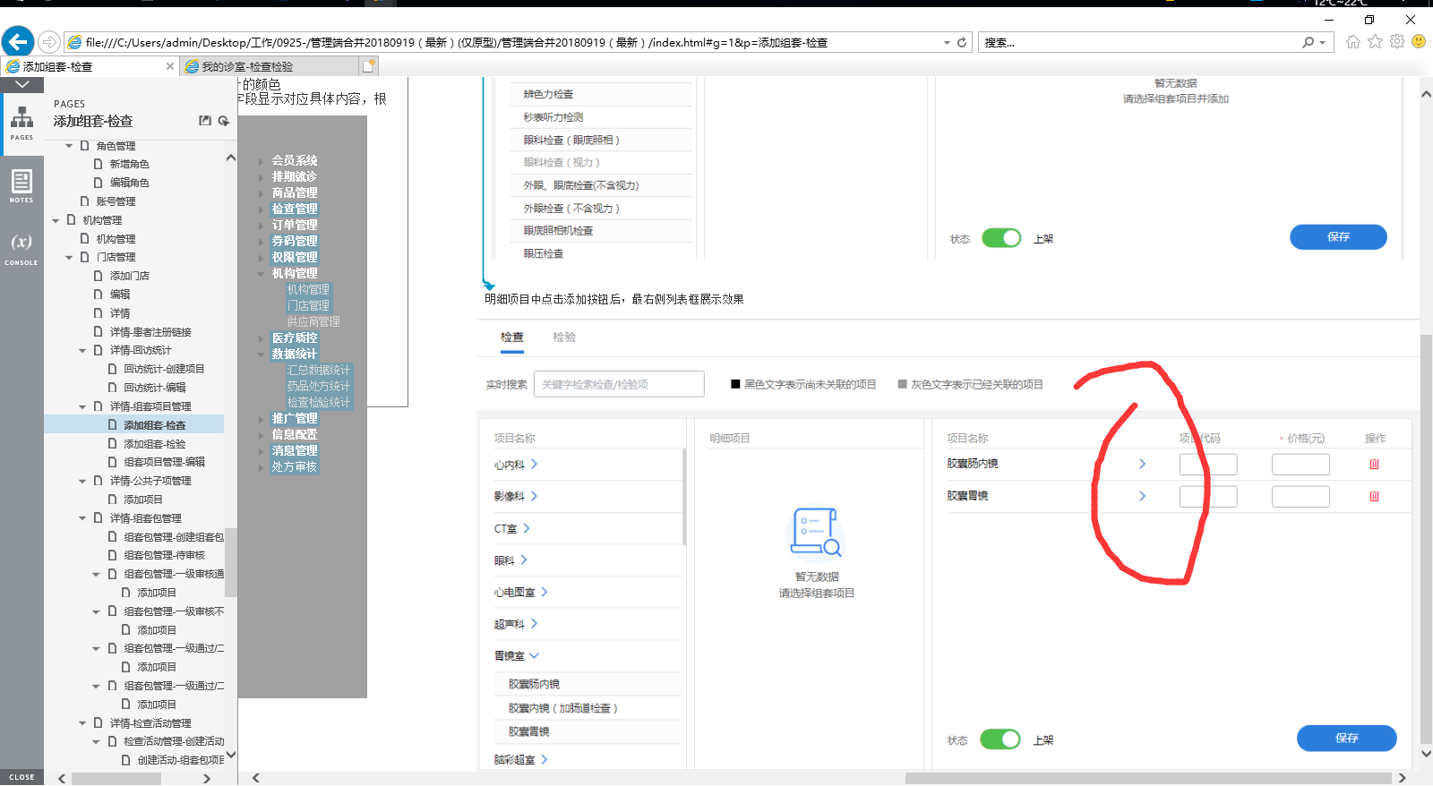
 | 视频问诊3个服务没有权重

0927下午数据库

 | 数据库医嘱修改为医生建议

 | 医生PC端, 图文资讯>电子病例> 9、保存：点击之后保存电子病历。病历保存后，诊断中的内容自动带入电子处方和检查检验页面中的诊断，
 | 问题来了, 两个页先后顺序与覆盖问题 ,同上 , 就诊中开出的检查检验项也有此疑问

 | 医生PC端 ,医生可以将开出的检查检验项保存为模板 (图文咨询),问题来了 ,模板长什么样子

 | 添加动态档期
 | 背景：门店在添加门店中会设置每日检查检验最大预约人数，但是如果某个日期想设置例外的最大预约人数则通过动态档期设置，如果添加以后，目标日期的检查检验预约人数以动态档期为最高优先级，目标日期过后恢复为门店设置的每日参数。

 | 门店-回访 金额有2个是什么意思

 | 门店-组套-添加组套中 ,组套项目原型图中的 > 有何意义 ,如右图
 | 一级审核后, 是否还能添加项目? 二级同理 ?

 | 信息配置: 检查审核配置业务不清晰, 编辑的时候, 不明其意
 | 检查活动审核无法跳转

